Capítulo 6
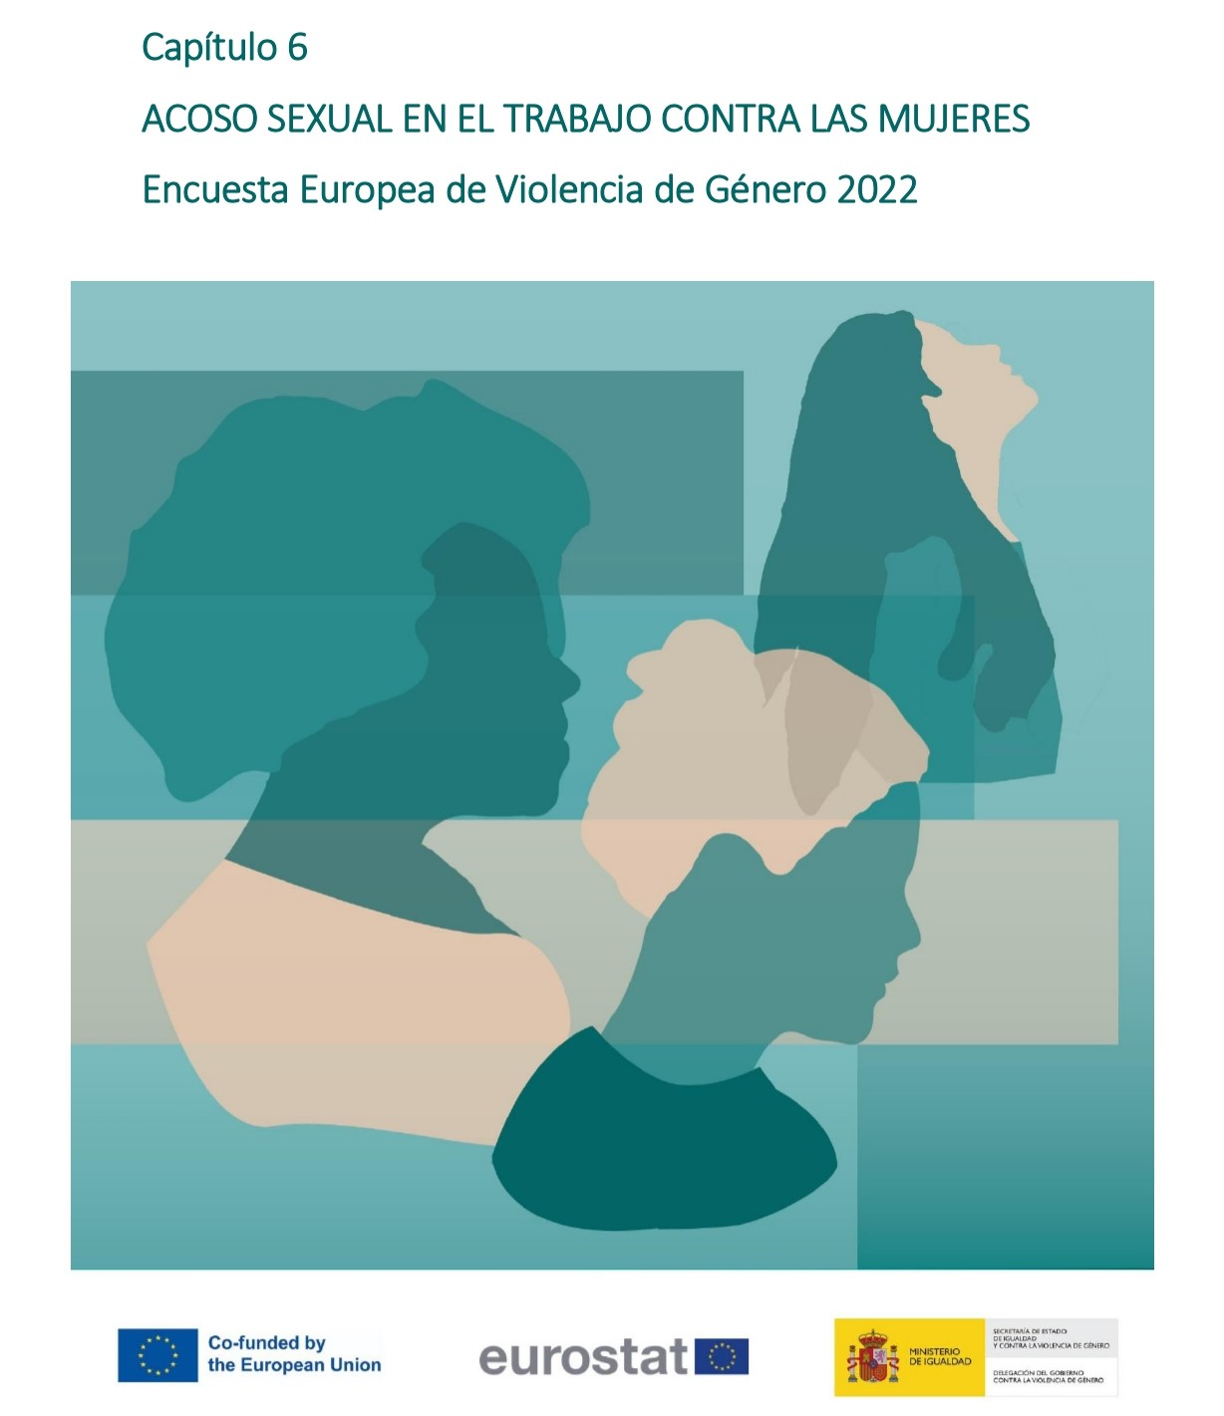

Gráfico 6.1.
< < Índice
 | Gráfico 6.1. Prevalencia del acoso sexual en el trabajo en la población de mujeres entre 16 y 74 años que han trabajado alguna vez.

 | Acoso sexual en el trabajo | % sobre mujeres mujeres (16-74 años) que han trabajado alguna vez en su vida
 | Mujeres no víctimas | 71.6
 | Mujeres víctimas | 28.4

 | Nota: % sobre población de mujeres (16-74 años) que han trabajado alguna vez en su vida

 |  |  | % sobre mujeres que han tenido pareja alguna vez

